clasificacion empresas
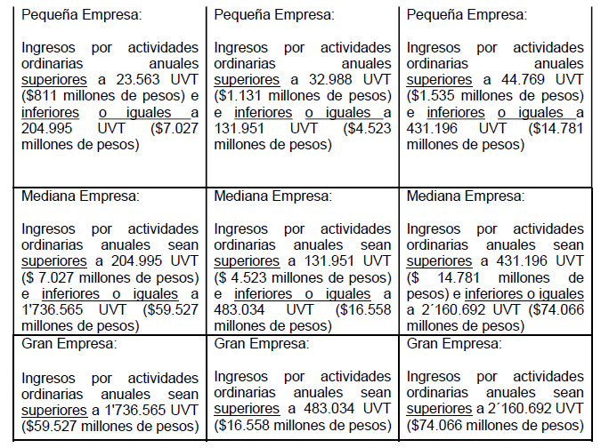
micro
pequeña
mediana
Gran empresa

